Legislativa
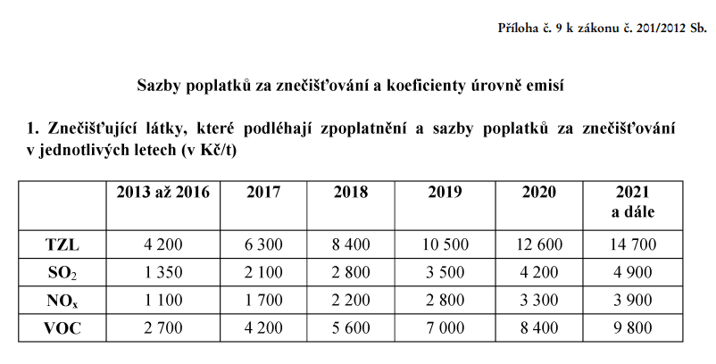
V tomto listu je uveden text příslušné legislativy (z. 201/2012 Sb. po novele z. 283/2021 Sb.) | Stanovisko k poplatkům - klikněte zde

